Накладная-№3
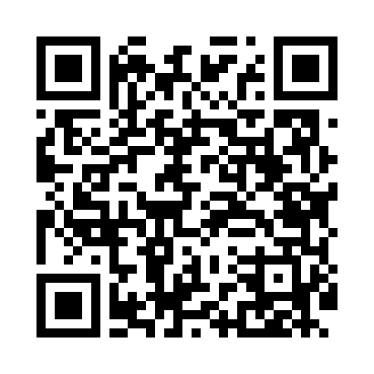
Номер товарно-транспортной накладной: |  |  | Торговый представитель: Kamol aka
Поставщик: Toshkent falcon fly 2 |  |  | Телефон торгового представителя: +998979626299
Дата отгрузки: 25.11.2025 |  |  | Контрагент: Dona zakass
Дата консигнации: |  |  | Адрес:
Доставщик: |  |  | Телефон:
Телефон доставщика:
Время заказа: 25.11.2025 10:26:34
№ | Штрих-код | Название товаров (работ,услуг) | Количество | Количество в кейсе | Цена | Сумма
 |  |  | 100 |  |  | 135
1 | 6920250467429 | Пластмасса пиёла 021-50 DB-67-42-1 | 50 | 50 шт. | 1.20 | 60
2 | 6920250467597 | Пластмасса коса DB-67-132 | 50 | 50 шт. | 1.50 | 75
Итого: 135$|->UZS: 1,687,500.00

